H´T +Brechnung II
Ermittlung der Mittlere Geschosshöhe |  |  |  |  |  |  |  |  |  |  |  |  | Wanddicke | Wanddicke
 |  |  |  |  |  |  |  |  |  |  |  |  | 0.405 | 0.32
 |  |  |  |  |  |  | Brutto-beheizte Fläche | Mittlere Geschosshöhe wenn unter 10%, dann nicht bestandteil |  |  |  |  | Brutto-beheizte Fläche | Brutto-beheizte Fläche
 |  |  |  | Wand anrechenbar! |  |  |  |  | Brutto- |  |  |  |  |  |  | Erklärung was L1 und B1 bedeuten:
Nr. | Etage | Höhe | ca. Länge | L 1 | B 1 | ca. Breite |  |  | Volumen | Wändefläche | Dachfläche | Bodenfläche
1.) | Untergeschoss | 2.50 | 12.49 | 2 | 2 | 9.115 | 113.8 | 32% | 284.6 | 108.0 |  | 113.8 | 105.3 | 107.0
 |  |  |  | 0 | 1 |  | 0.0 | 0% | 0.0 | 0.0 |  | 16.3 | 0.0 | 0.0
2.) | Erdgeschoss | 2.95 | 12.49 | 2 | 2 | 9.115 | 113.8 | 32% | 335.8 | 127.5 |  |  | 105.3 | 107.0 |  | B= Breite
 |  |  | 4.74 | 0 | 2 | 3.44 | 16.3 | 5% | 48.1 | 20.3 |  |  | 13.2 | 13.8 |  |  | L = Länge
3.) | 1. Geschoss |  |  | 2 | 2 |  | 0.0 | 0% | 0.0 | 0.0 |  |  | 0.0 | 0.0
 |  |  |  | 0 | 2 |  | 0.0 | 0% | 0.0 | 0.0 |  |  | 0.0 | 0.0 |  | FALSCH (da L1 =1,666 ist)
4.) | 2. Geschoss |  |  | 2 | 2 |  | 0.0 | 0% | 0.0 | 0.0 |  |  | 0.0 | 0.0 |  |  | Aussenwände L1 = 1 ; B1= 2
 |  |  |  | 0 | 2 |  | 0.0 | 0% | 0.0 | 0.0 |  |  | 0.0 | 0.0 |  |  | Aussenwände L1 = 1 ; B1= 2
5.) | 3. Geschoss |  |  | 0 | 0 |  | 0.0 | 0% | 0.0 | 0.0 |  |  | 0.0 | 0.0 |  | Richtig
 |  |  |  | 0 | 0 |  | 0.0 | 0% | 0.0 | 0.0 |  |  | 0.0 | 0.0 |  |  | Aussenwände L1 = 0 ; B1= 2
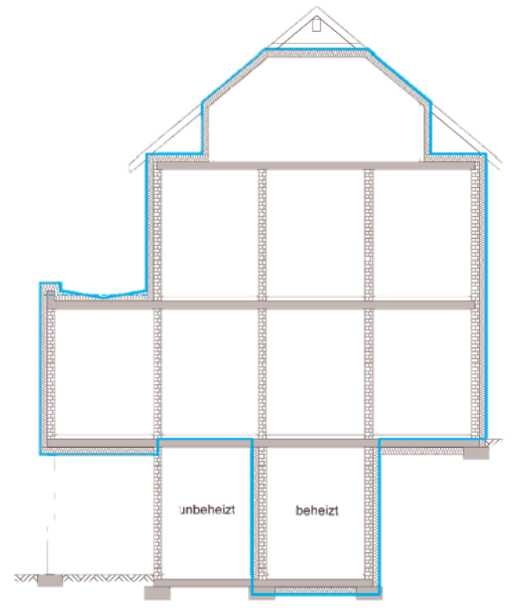
Untergeschoss
Erdgeschoss
1.Geschoss
Dachgeschoss
6.) | 4. Geschoss |  |  | 0 | 0 |  | 0.0 | 0% | 0.0 | 0.0 |  |  | 0.0 | 0.0 |  |  | Aussenwände L1 = 2 ; B1= 2
 |  |  |  | 0 | 0 |  | 0.0 | 0% | 0.0 | 0.0 |  |  | 0.0 | 0.0
7.) | Dachgeschoss |  |  | 2 | 2 |  | 0.0 | 0% | 0.0 | 0.0 | 0.0 |  | 0.0 | 0.0
 |  |  |  | 0 | 2 |  | 0.0 | 0% | 0.0 | 0.0 |  |  | 0.0 | 0.0
 | DG Satteldach | 3.80 | 12.49 |  |  | 9.115 | 113.8 | 32% | 216.3 | 34.6 | 246.7 |  | 105.3 | 107.0
 | Anzahl Geschosse | gesamt Höhe |  |  |  |  | beh. Fläche | Mittlere Geschosshöhe | Volumen Ve m3 | ca. Aussenwand | ca. Dach | ca. Boden | beh. Fläche | beh. Fläche | ca. Anteil Fenster | ca. Hüllfläche | A/V
 |  |  |  |  |  |  |  |  |  |  |  |  |  |  | Fensteranteil
 | 3 | 9.25 |  |  |  |  | 357.8 | 2.73 | 884.9 | 290.4 | 246.7 | 130.2 | 223.7 | 227.9 | 25% | 667.3 | 0.754

 | Gebäudenutzfläche AN= 0,32 x beheizte Gebäudevolumen |  |  |  |  |  |  | 283.16 | m2 | <- Anwenden |  |  | Faktor der Nutzbaren Fläche | 0.7
 | Gebäudenutzfläche AN= (1/hG-0,04m-1) x beheizte Gebäudevolumen |  |  |  |  |  |  | 289.33 | m3 |  |  |  | Differenz durch optimierte AW Dicken | 2.9 | m^2
 | Info: Die Gebäudenutzfläche ist nur für das Endergebnis (kWh/m²a) wichtig. |  |  |  |  |  |  |  |  |  |  |  | Miete pro Monat | 10 | €/m^2
 |  |  |  |  |  |  |  |  |  |  |  |  | Mehr Einnahmen pro Monat | 29 | €/Monat
Auslegung XIX-4 zu Anlage 1 Nr. 1.3.3 EnEV 2013 (Ermittlung der Gebäudenutzfläche AN) |  |  |  |  |  |  |  |  |  |  |  |  | Mehr Einnahmen pro Jahr | 351 | €/Jahr
 | Die „durchschnittliche Geschosshöhe des Gebäudes“ ist von der Oberfläche des Fußbodens zur Oberfläche des Fußbodens des darüber liegenden Geschosses gemessen.

 | Der Einfluss des obersten Dachgeschosses bleibt bei der Ermittlung der durchschnittlichen Geschosshöhe des Gebäudes generell unberücksichtigt, Der Einfluss des obersten Dachgeschosses bleibt unberücksichtigt da dieses Detail nicht in der Verordnung genannt wird.
 | Besitzt ein Gebäude auch bei darunterliegenden Geschossen geneigte Wandflächen, so sind diese Geschosse flächengewichtet bei der Berechnung der „durchschnittlichen Geschosshöhe“ mit einzubeziehen.

 | Neubau oder Bestand |  |  |  |  |  |  | Neubau |  | Bestand | x
 | Bauantragstellung / Genehmigung / Baubeginn / KfW Antragstellung |  |  |  |  |  |  | Jahr | 2015 | Monat | 6

 | KfW Anforderungen |  |  |  |  |  |  | 55 | 70 | 85 | 100 | 115 | Denkmal
 | KfW Anforderungen angestrebt |  |  |  |  |  |  |  |  |  | x
 | QP in %QP REF |  |  |  |  |  |  | 55 | 70 | 85 | 100 | 115 | 160
 |  |  |  |  |  |  |  | nicht betrachtet
 | H’T in % H’T REF |  |  |  |  |  |  | 70 | 85 | 100 | 115 | 130 | 175
 | Aktuelle Planung |  |  |  |  |  |  | 0.41 | 0.41 | 0.41 | 0.41 | 0.41 | 0.41
 | Bis 1.1.2016 Referenzgebäude |  |  |  |  |  |  | 0.32 | 0.39 | 0.45 | 0.52 | 0.59 | 0.80
 |  |  |  |  |  |  |  | nicht i.O | nicht i.O
 | Ab 1.1.2016 Referenzgebäude |  |  |  |  |  |  | 0.25 | 0.30 | 0.35 | 0.41 | 0.46 | 0.62
 |  |  |  |  |  |  |  | nicht i.O | nicht i.O | nicht i.O | nicht i.O

Tabelle 1: Höchstwerte der Wärmedurchgangskoeffizienten bei erstmaligem Einbau, Ersatz und Erneuerung von Bauteilen |  |  |  |  |  |  |  | Wohngebäude und Zonen von Nichtwohngebäuden mit Innentemperaturen mindestens 19°C | Zonen von Nichtwohngebäuden mit Innentemperaturen von 12 bis unter 19°C | Hamburger klimaschutz Bestand | Hamburger klimaschutz Neu -Wohn | Hamburger klimaschutz Neu -NWG |  |  | Material; Befestigung; Verarbeitung |  |  | Aktuelle Planung (IST) |  |  |  | Bis 1.1.2016 Referenzgebäude |  |  | Ab 1.1.2016 Referenzgebäude
 |  |  |  |  |  |  |  |  |  |  |  |  |  |  |  | ca. mittlerer |  |  |  |  |  | Referenzausführung U-Wert |  |  | Referenzausführung U-Wert 1. Januar 2016 mit dem Faktor 0,75
 |  |  |  |  |  |  |  |  |  |  |  |  |  |  |  | U-Wert |  |  |  | HT = Σ ( Fxi X Ui X Ai) + (0,05 X A)** |  |  | HT = Σ ( Fxi X Ui X Ai) + (0,05 X A)** |  |  | HT = Σ ( Fxi X Ui X Ai) + (0,05 X A)**
 |  |  |  |  |  |  |  |  |  |  |  |  |  |  |  | reine Dämmung! |  | ca. Hüllfläche
Zeile | Bauteil |  |  |  |  |  |  | W/(m²·K) | W/(m²·K) |  |  |  | Dicke [cm] | WLS | Zuschläge | W/(m²·K) | Fx |  | U-Wert |  | Abgleich Ist / max |  |  | Abgleich Ist / max |  |  | Abgleich Ist / max
1 | 2 |  |  |  |  |  |  | 4 | 5 |  |  |  | 6 | 7 | 8 | 9 | 10 | 11 | 12 | 13 | 14 | 15 | 16 | 17 | 18 | 19 | 20
1 | Außenwände (einschließlich Einbauten, wie Rollladenkästen) |  |  |  |  |  |  | 0.24 | 0.35 | 0.25 |  | 0.25 | 6.6 | 0.023 | 0 | 0.33 | 1 | 217.820625 | 0.33 | 71.7 | ACHTUNG! | 0.28 | 60.989775 | ACHTUNG! | 0.21 | 45.74233125 | ACHTUNG!
2 | Fenster, Fenstertüren |  |  |  |  |  |  | 1.3 | 1.9 | 1.4 |  | 1.4 |  |  |  | 1.30 | 1 | 72.606875 | 1.30 | 94.4 |  | 1.3 | 94.3889375 |  | 0.975 | 70.791703125
2 b | Dachflächenfenster |  |  |  |  |  |  | 1.4 | 1.9 |  |  |  |  |  |  |  |  |  |  |  |  | 1.4 |  |  | 1.05
2 c | Verglasungen |  |  |  |  |  |  | 1.1 | keine Anforderung
2 d | Vorhangfassaden |  |  |  |  |  |  | 1.5 | 1.9
2 e | Glasdächer |  |  |  |  |  |  | 2 | 2.7
2f | Fenstertüren mit Klapp-, Falt-, Schiebe- oder Hebemechanismus |  |  |  |  |  |  | 1.6 | 1.9
3 | Fenster, Fenstertüren, Dachflächenfenster mit Sonderverglasungen |  |  |  |  |  |  | 2 | 2.8 |  |  |  |  |  |  |  |  |  |  |  |  | 1.4 |  |  | 1.05
3 b | Sonderverglasungen |  |  |  |  |  |  | 1.6 | keine Anforderung
3 c | Vorhangfassaden mit Sonderverglasungen |  |  |  |  |  |  | 2.3 | 3
4 | Dachflächen einschließlich Dachgauben, Wände gegen unbeheizten Dachraum (einschließlich Abseitenwänden), oberste Geschossdecken |  |  |  |  |  |  | 0.24 | 0.35 | 0.25 |  | 0.2 | 16 | 0.023 | 0.02 | 0.16 | 1 | 246.68711237 | 0.16 | 39.5 |  | 0.28 | 69.072391464 |  | 0.21 | 51.804293598

4 b | Dachflächen mit Abdichtung (Geschossdecke gegen Außenluft) |  |  |  |  |  |  | 0.2 | 0.35 |  |  |  |  |  |  |  |  |  |  |  |  | 0.28 |  |  | 0.21
5 | Wände gegen Erdreich oder unbeheizte Räume (mit Ausnahme von Dachräumen) sowie Decken nach unten gegen Erdreich oder unbeheizte Räume |  |  |  |  |  |  | 0.3 | keine Anforderung | 0.4 |  | 0.3 | 8 | 0.024 | 0 | 0.29 | 1 | 130.15195 | 0.29 | 37.2 |  | 0.35 | 45.5531825 |  | 0.2625 | 34.164886875

5 b | Fußbodenaufbauten |  |  |  |  |  |  | 0.5 | keine Anforderung |  |  |  |  |  |  |  |  |  |  |  |  | 0.28 |  |  | 0.21
5 c | Decken nach unten an Außenluft |  |  |  |  |  |  | 0.24 | 0.35
** | Wärmebrückenzuschlag |  |  |  |  |  |  |  |  |  |  |  |  |  | 0.05 |  |  | 667 |  | 33.4 |  |  | 33.4 |  |  | 33.4
 | H`T |  |  |  |  |  |  |  |  |  |  |  |  |  |  |  |  |  |  | 0.414 |  |  | 0.455 |  |  | 0.353
 |  |  |  |  |  |  |  |  |  |  | 0.446 | bei 12-19°C |  |  |  |  |  |  |  |  |  | H´T Anforderung | 9% | Alles Gut |  | -17% | ACHTUNG!
 |  |  |  |  |  |  |  | FX |  | ACHTUNG!
 | Außenwand, Dach, Fenster, Decke über Außenluft |  |  |  |  |  |  | 1 |  |  | oder < 0,38 | 0.663
 | Dachgeschossdecke (Dachraum nicht ausgebaut), Wände und Decken zu Abseiten |  |  |  |  |  |  | 0.8
 | Wände und Decken zu unbeheizten Räumen (außer Kellerräumen) |  |  |  |  |  |  | 0.5 |  |  |  |  |  | Höchstwerte H´T Wohngebäude
 | Wände und Fenster zu unbeheizten Glasvorbauten mit |  |  |  |  |  |  |  |  |  |  |  |  |  | An < 350m² | 0.40 | W/(m2·K)
 | .-Einfachverglasung |  |  |  |  |  |  | 0.8 |  |  |  |  |  |  | An > 350m² | 0.50 | W/(m2·K)
 | .- Zweischeibenverglasung |  |  |  |  |  |  | 0.7 |  |  |  |  |  | Einseitig angebaut |  | 0.45 | W/(m2·K)
 | .-Wärmeschutzverglasung |  |  |  |  |  |  | 0.5
 |  |  |  |  |  |  |  |  |  |  |  |  |  | V = 0,76 x Ve | in m3 bei Wohngebäuden bis zu drei Vollgeschossen
 |  |  |  |  |  |  |  |  |  |  |  |  |  | V = 0,80 x Ve | in den übrigen Fällen

